災害一覧画面_1
システム名 |  |  | 災対用ビル別情報マップ
章番号 |  |  | 第２章 画面設計
機能名
２．３．１０ 災害一覧

画面名 |  |  | ２．３．１０．１ 災害一覧

 | 【1】画面定義

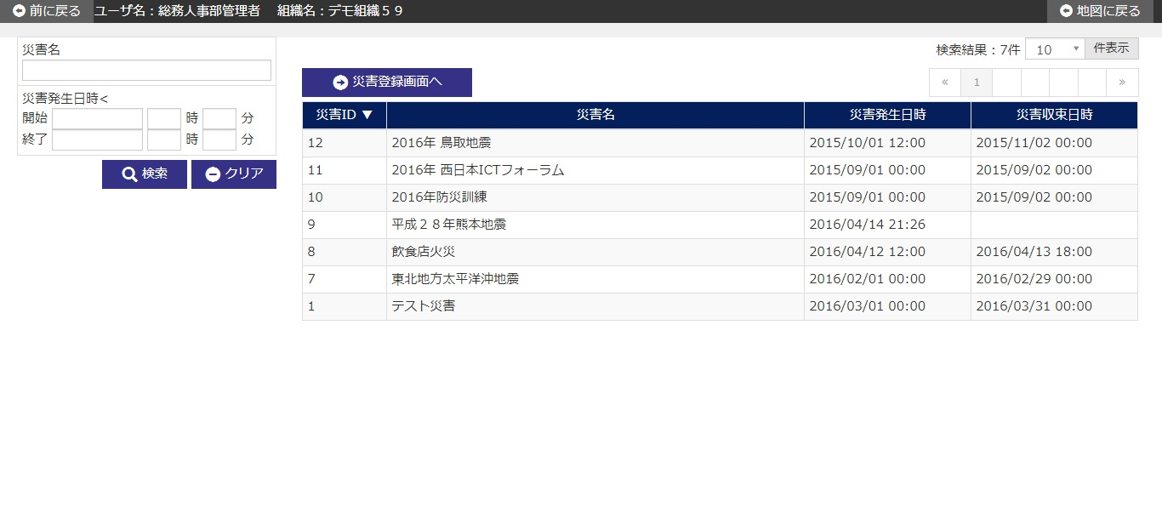

 | № | 説 明
 | 1 | 【検索エリア】
 |  | ・ 検索条件に該当する災害情報のみを抽出して、一覧を絞り込み表示する。
 |  | ・ 閉じるボタンで検索エリアを表示/非表示する。
 |  | [検索ボタン]
 |  | ボタン押下で、入力条件に該当する災害情報を検索し、結果を一覧エリアに表示する。
 |  | [クリアボタン]
 |  | ボタン押下で、検索エリア内項目を初期表示時の状態に戻す。
 |  | [閉じるボタン]
 |  | ボタン押下で、検索エリアの表示/非表示を行う。

 | 2 | 【災害名一覧エリア】
 |  | ・ 災害名情報を一覧表示する。
 |  | ・ 災害名一覧は、以下のソート項目で並び替えした後に初期表示する。
 |  |  |  | ソート項目 | ソート順
 |  |  |  | 災害ID | 降順

 |  | [災害登録画面へボタン]
 |  | ボタン押下で、災害登録画面へ遷移する。
 |  | [一覧行選択]
 |  | 一覧の行にカーソルを合わせ、行をクリックすると、
 |  | 指定された記録に該当する災害詳細画面へ遷移する。

災害登録画面_1
システム名 |  |  | 災対用ビル別情報マップ
章番号 |  |  | 第２章 画面設計
機能名
２．３．１０ 災害一覧

画面名 |  |  | ２．３．１０．２ 災害登録

 | 【1】画面定義

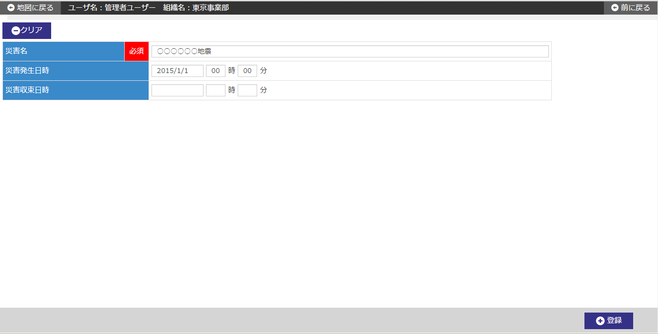

 | № | 説 明
 | 1 | 【災害登録エリア】
 |  | ・ 災害情報を新規登録する。

 |  | [災害発生日時]
 |  | 災害発生日時には、システム日付+00時00分を初期表示する。
 |  | [登録ボタン]
 |  | ボタン押下で、災害情報を新規登録する。
 |  | ・ 登録確認ダイアログを表示する。
 |  | ・ 新規登録後、災害詳細画面へ遷移する。
 |  | [クリアボタン]
 |  | ボタン押下で、画面内入力項目を初期表示時の状態に戻す。

災害詳細画面_1
システム名 |  |  | 災対用ビル別情報マップ
章番号 |  |  | 第２章 画面設計
機能名
２．３．１０ 災害一覧

画面名 |  |  | ２．３．１０．３ 災害詳細

 | 【1】画面定義

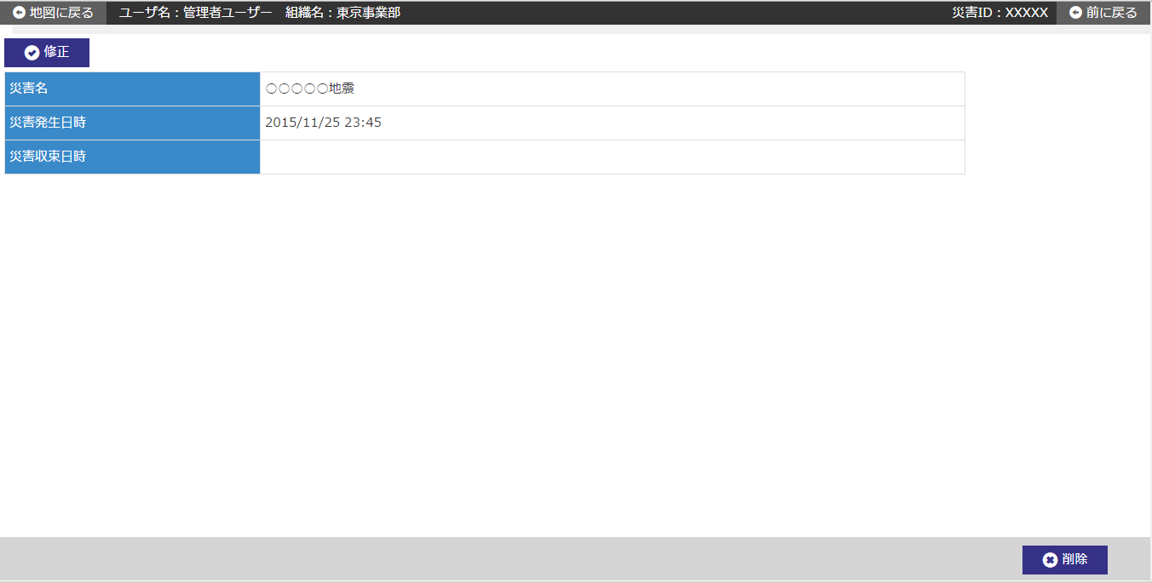

 | № | 説 明
 | 1 | 【災害詳細エリア】
 |  | ・ 前画面にて指定された災害ＩＤから、災害情報を表示する。

 |  | [修正ボタン]
 |  | ボタン押下で、指定した災害ＩＤの災害修正画面へ遷移する。
 |  | [削除ボタン]
 |  | ボタン押下で、指定した災害ＩＤの災害情報を削除する。
 |  | ・ 削除確認ダイアログを表示する。
 |  | ・ 削除完了後、災害一覧画面へ遷移する。
 |  | ※当該災害情報に紐づく被災状況情報が存在する場合、削除はできない。
 |  | ※当該災害情報に紐づくフリーワード情報が存在する場合、削除はできない。

災害修正画面_1
システム名 |  |  | 災対用ビル別情報マップ
章番号 |  |  | 第２章 画面設計
機能名
２．３．１０ 災害一覧

画面名 |  |  | ２．３．１０．４ 災害修正

 | 【1】画面定義

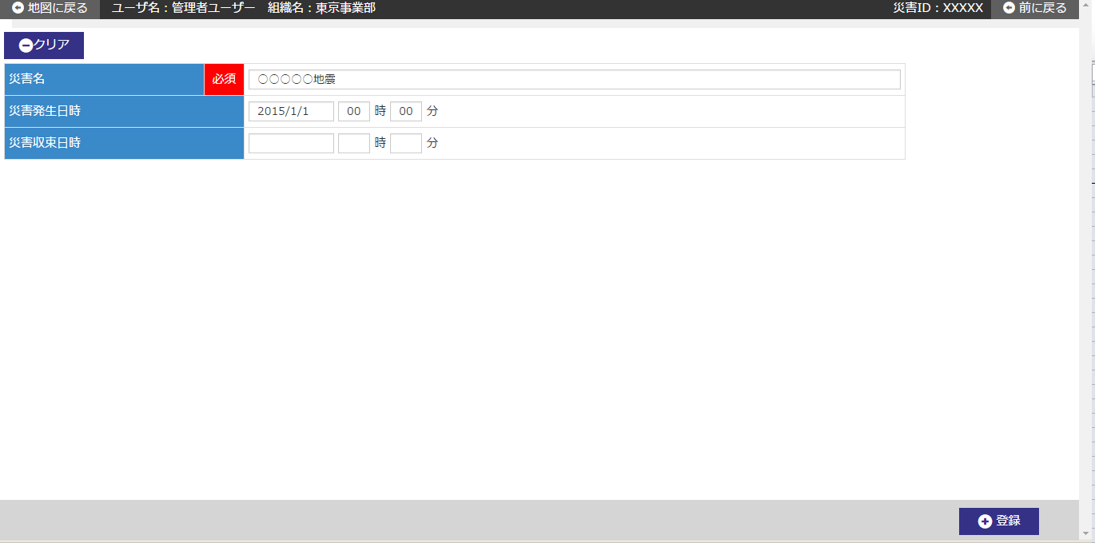

 | № | 説 明
 | 1 | 【災害修正エリア】
 |  | ・ 前画面にて指定された災害ＩＤから、災害情報を初期表示する。

 |  | [登録ボタン]
 |  | ボタン押下で、災害情報を修正登録する。
 |  | ・ 修正確認ダイアログを表示する。
 |  | ・ 修正登録後、災害詳細画面へ遷移する。
 |  | [クリアボタン]
 |  | ボタン押下で、画面内入力項目を初期表示時の状態に戻す。

